Overview
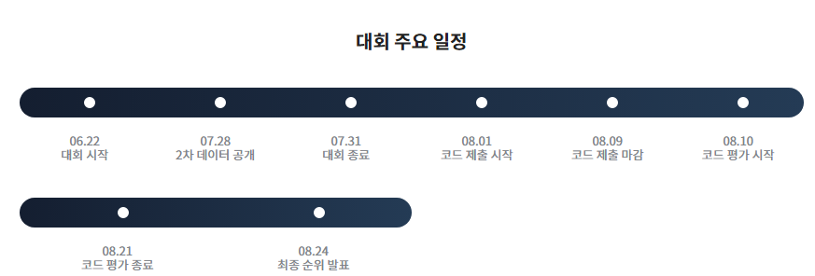

1. 주제
 | AI 알고리즘 활용 카드 사용 금액 예측

2. 목표
 | 신용카드 사용 내역 데이터를 활용한 지역별, 업종별 월간 카드 사용 총액 예측

3. 배경
 | 신용카드 사용량을 분석을 통한 ‘Post COVID-19 시대’ 신용카드 사용량 예측 모델 개발
 | 지역 경제 위축 및 중소상공인 경영난 해소를 위한 대책 마련

1. 평가식
 | RMSLE (Root Mean Square Logarithmic Error)
 | 제주 지역에 3배 가중치 부여
2. 평가
 | 가채점 순위 (Public Score) : 1차 테스트 데이터 (2020.04) 로 채점
 |  | 2020.04 기간 내 카드 데이터 (7/28 공개)
 | 최종 순위 (Private Score) : 2차 테스트 데이터 (2020.07) 로 채점, 대회 종료 후 공개

